상품제안서
더바디 베이직 골프채 커버 메쉬 우드클럽 커버 4개 세트 | 상품코드: F26079

 |  |  |  |  |  |  | 02-412-0044 | www.easy1.co.kr
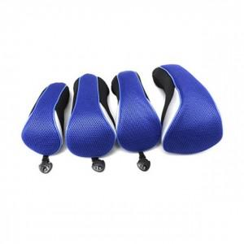

【상세/제작정보】

【인쇄/포장옵션】 | / 포장불가능

【공급단가】 | 수량 | 20~ | 50~ | 100~ | 300~ | 500~
*VAT별도 | 단가 | 27,370원 | 26,930원 | 26,280원 | 25,620원 | 25,180원

【상품 URL】 | https://easy1.co.kr:443/src/goods_detail.php?gdno=26079

